Apoyo
CENTRO DE LA INDUSTRIA, LA EMPRESA Y LOS SERVICIOS REGIONAL HUILA Abril 2025
APOYO DE SOSTENIMIENTO REGULAR
INFORMACION DEL APRENDIZ
NOMBRES | jose stiven |  |  | APELLIDOS | perdomo martinez
TIPO Y NÚMERO DOCUMENTO DE IDENTIDAD | CC | 1075793962 |  |  | DE | teruel/huila
DIRECCION | Cl. 60 # 1-20, |  | BARRIO | las mercedes | CIUDAD | neiva
TELEFONO DE CONTACTO | 3122677170 |  |  | E-MAIL | mrtinez.stiven@gmail.com
INFORMACION DEL PROGRAMA DE FORMACION
PROGRAMA DE FORMACIÓN | analisis y desarrollo de softwar |  | FICHA | 3145555 | JORNADA FORMACIÓN | MAÑANA
NOMBRE INSTRUCTOR TÉCNICO: |  | Andrés moreno Collazos
ACTIVIDADES DE APRENDICES BENEFICIARIOS APOYO REGULAR
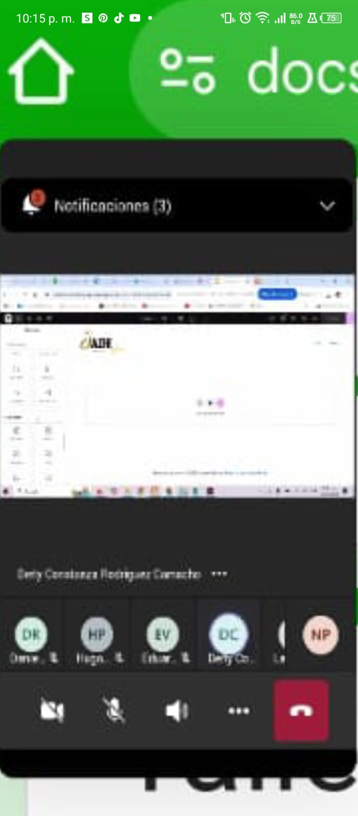
FECHA | ACTIVIDADES |  | HORAS | EVIDENCIAS
2025-05-27 | reunion teams |  | 2

TOTAL HORAS

CONCEPTO ACADÉMICO (Instructor): EN ESTE ESPACIO EL INSTRUCTOR DEBE DAR SU CONCEPTO DE RENDIMIENTO ACADÉMICO DEL APRENDIZ

NOMBRE DEL INTRUCTOR: | javier hunberto pinto diaz |  | LÍDER BIENESTAR AL APRENDIZ: |  | LUZ ANGELICA MARIA GUEVARA RODRIGUEZ

FIRMA DEL INSTRUCTOR: |  |  | FIRMA :

NOMBRE DEL APRENDIZ: | jose stiven perdomo martinez |  | NOMBRE JEFE INMEDIATO:

FIRMA DEL APRENDIZ: |  |  | FIRMA JEFE INMEDIATO:

